추천서식
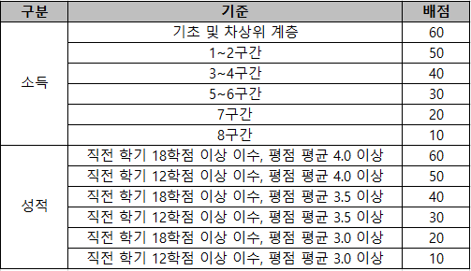
2026학년도 삼화지봉장학재단 신규 장학생 추천 서식

연번 | 학과(부) | 학번 | 성명 | `25.1학기 성적 |  | 이수학기 | `25.2학기 학자금 지원구간
 |  |  |  | 평점평균 | 이수학점
1

